Лист1
Баг-репорт сайта https://raketacn.ru/
Окружение: macOS, Safari / Galaxy Fold
ID | Название | Предусловия (Preconditions) | Серьезность (Severity)/ Приоритетность (Priority) | Шаги по воспроизведению (Steps to reproduce) | Ожидаемый результат (Expected result) | Фактический результат (Actual result) | Attachments
1 | При переходе по быстрой ссылке "для партнеров" в информационном поле "Остались вопросы?" при нажатии на иконку telegram не открывается ссылка на чат компании | Открыть сайт https://raketacn.ru/ | Major / Medium | 1. Нажать на ссылку "Для партнеров" в блоке "Быстрые ссылке" на стартовой странице 2. Нажать на иконку telegram в блоке "Остались вопросы?" | Открывается новая страница в браузере с чатом компании | Открывается новая страница браузера с информацией о telegram без чата с компанией | 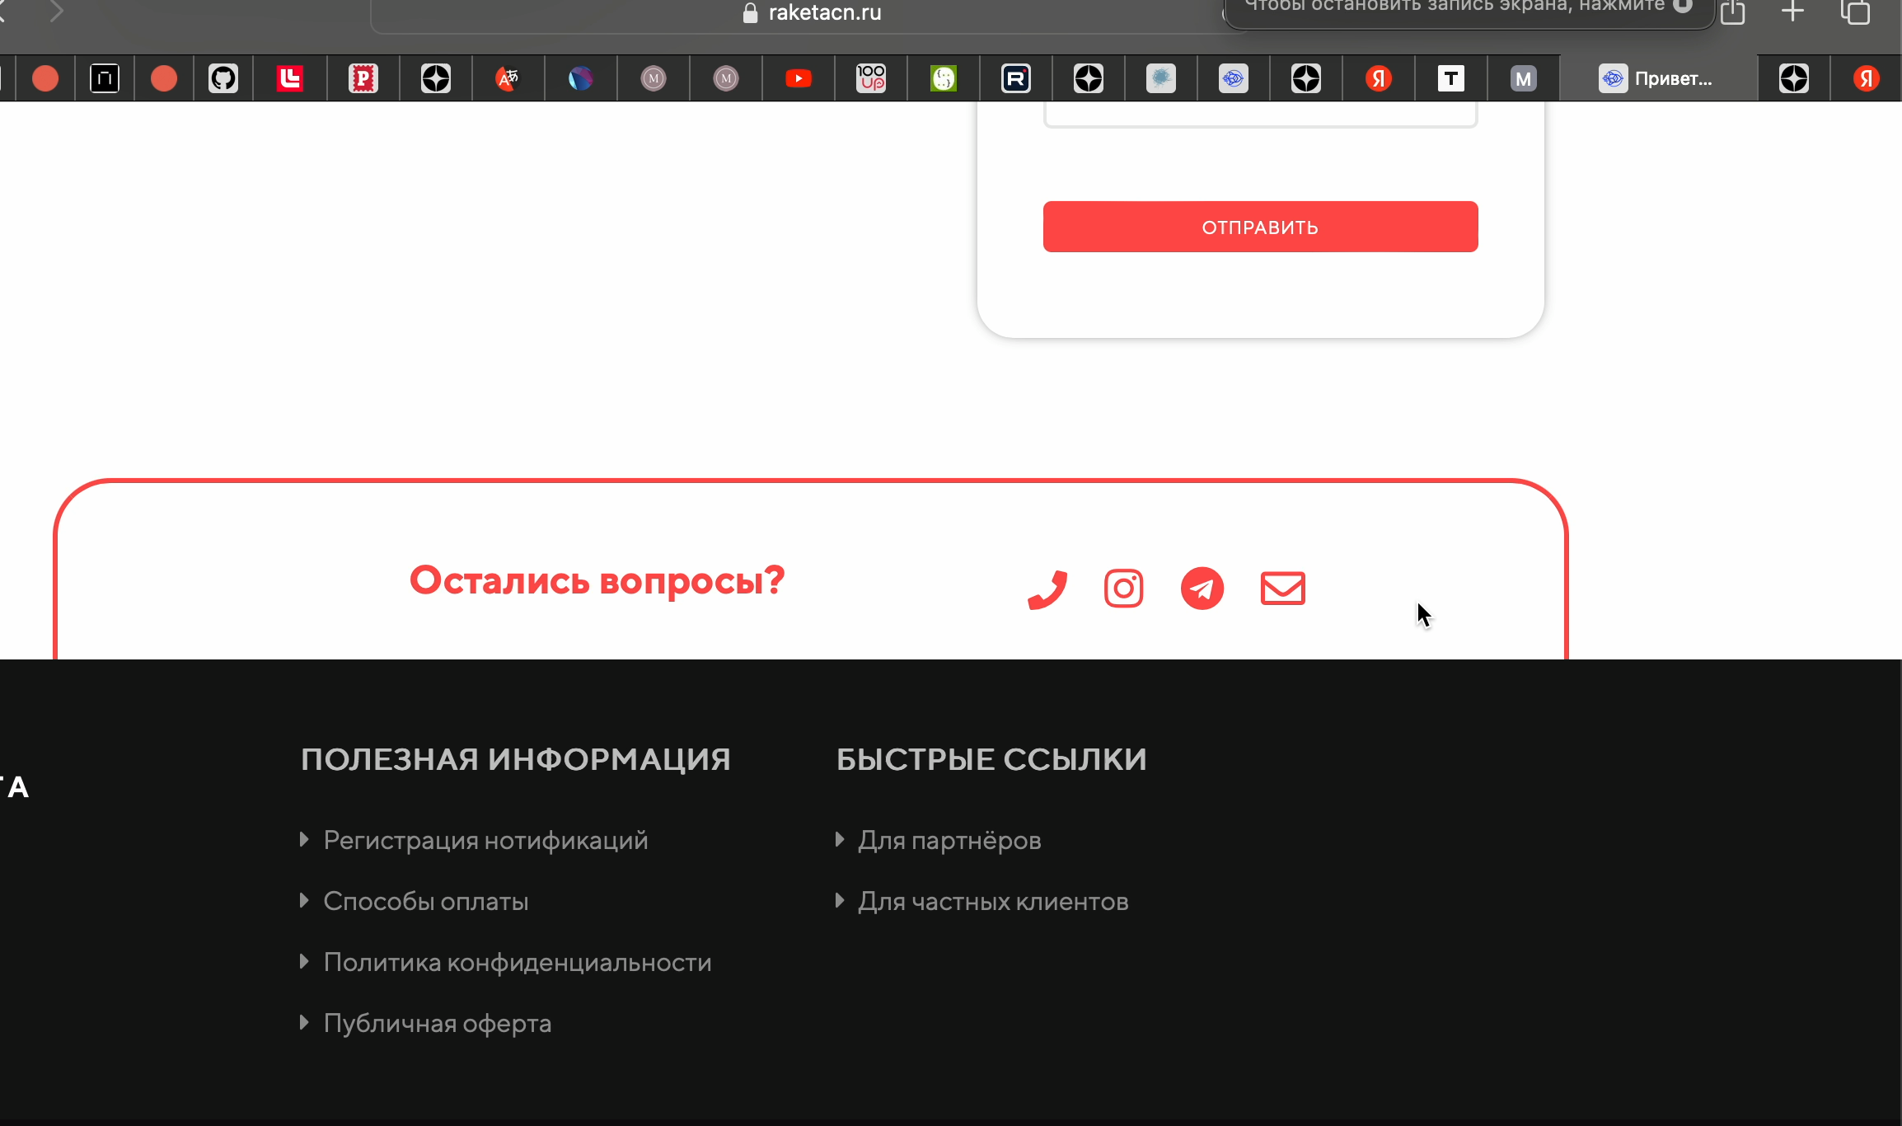 Видео - двойной клик
2 | В калькуляторе доставки менее двух элементов радиокнопки | Открыть сайт https://raketacn.ru/ | Major / Medium | 1. Нажать на кнопку "Рассчитать доставку" 2. Нажать на кнопку "Boxberry" | Выбор ввода габаритов и веса посылки более 1 варианта | Один вариант ввода габаритов | 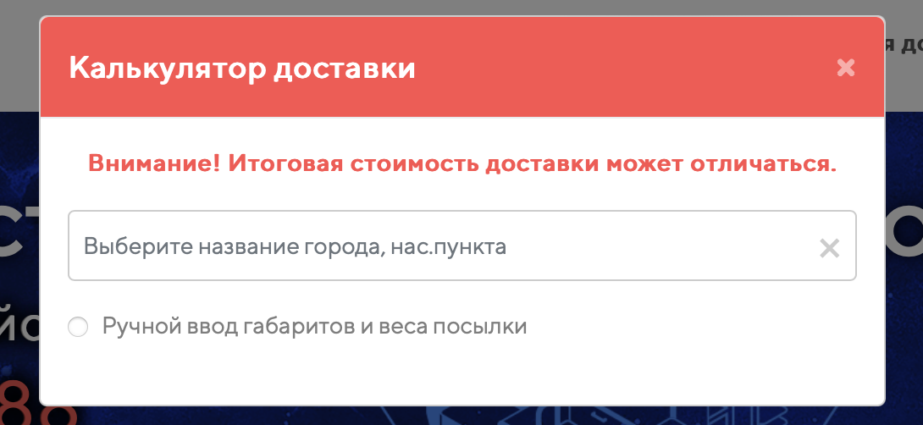
3 | В калькуляторе доставки после включения радиокнопки при повторном клике на элемент отметка не исчезает | Открыть сайт https://raketacn.ru/ | Major / Medium | 1. Нажать на кнопку "Рассчитать доставку" 2. Нажать на кнопку "Boxberry" 3. Включить радиокнопку "Ручной ввод габаритов и веса посылки" | Выключение радиокнопки "Ручной ввод габаритов и веса посылки" | Радиокнопка "Ручной ввод габаритов и веса посылки" не выключается | 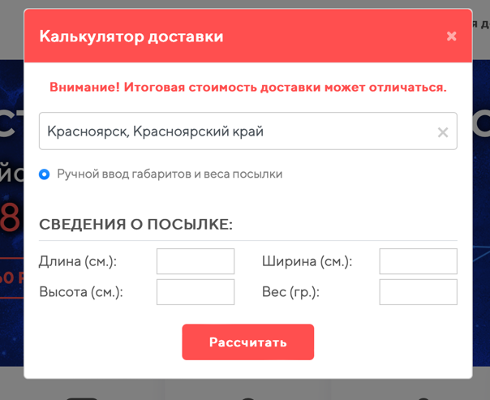
4 | В калькуляторе доставки не отображаются радиокнопка "Габариты и вес посылки из шаблонов" и два раскрывающихся списка "Выберите категорию товара" и "Выберите тип товара" | Открыть сайт https://raketacn.ru/ | Critical / High | 1. Нажать на кнопку "Рассчитать доставку" 2. Нажать на кнопку "Boxberry" 3. Открыть Devtools 4. Выключить CSS | Отображаются радиокнопка "Габариты и вес посылки из шаблонов" и два раскрывающихся списка "Выберите категорию товара" и "Выберите тип товара" при включенном CSS | Не отображаются радиокнопка "Габариты и вес посылки из шаблонов" и два раскрывающихся списка "Выберите категорию товара" и "Выберите тип товара" при включенном CSS | 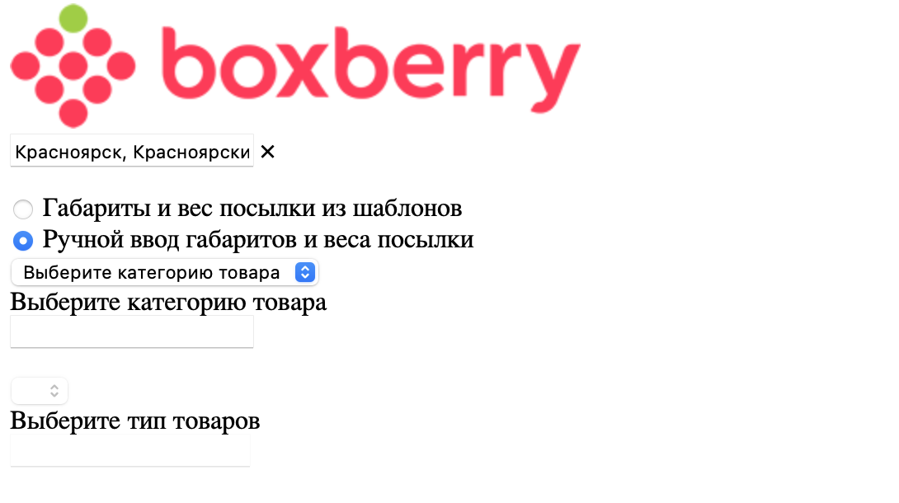
5 | Заголовок "Личный кабинет как профессиональный инструмент" не отображается корректно при использовании Galaxy Fold | Открыть сайт https://raketacn.ru/ | Minor / Low | 1. Открыть Devtools 2. Выбрать разрешение на Galaxy Fold | Заголовок "Личный кабинет как профессиональный инструмент" отображается корректно и отцентрованно при использовании Galaxy Fold | Заголовок "Личный кабинет как профессиональный инструмент" выходит за поле при использовании Galaxy Fold | 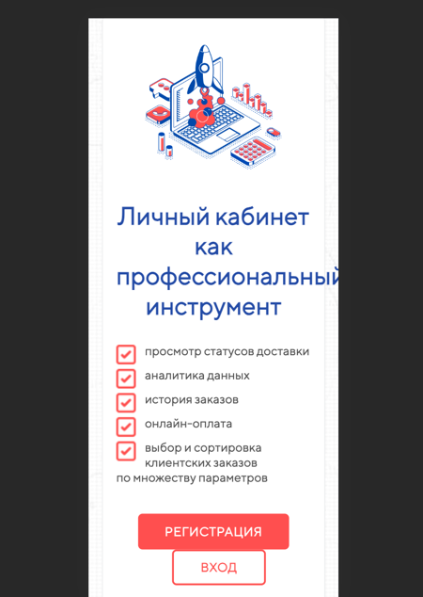
6 | В личном кабинете в разделе видео инструкции нажатие на кнопку не вызывает действие | 1. Открыть сайт https://raketacn.ru/ 2. Войти в личный кабинет | Major / Medium | 1. В меню нажать на кнопку "Видео инструкции" 2. Нажать на кнопку "Пополнение баланса" | Появляется видео инструкция после нажатия на кнопку "Пополнение баланса" | Нажатие на кнопку "Пополнение баланса" не вызывает действие открытия видео | 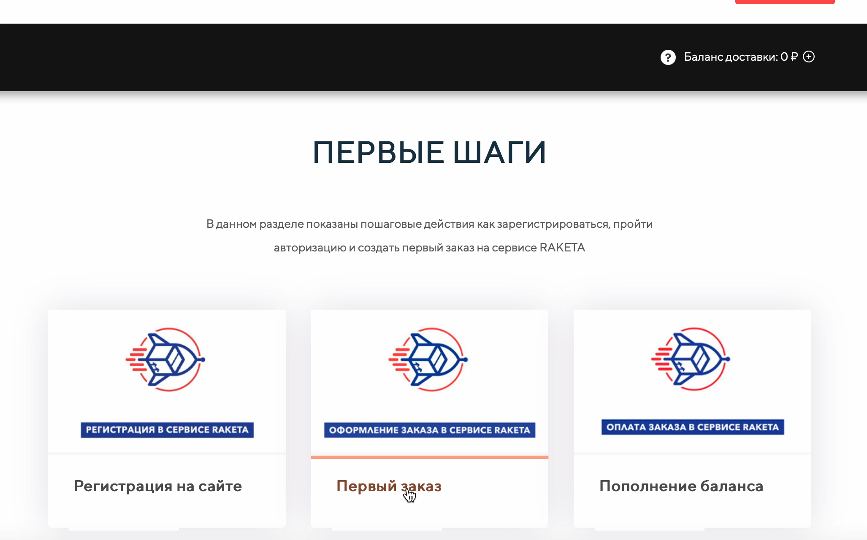 Видео - двойной клик
7 | В форме регистрации текст в плейсхолдерах не исчезает если кликнуть по полю и начать вводить данные | 1. Открыть сайт https://raketacn.ru/ | Major / Medium | 1. Нажать на кнопку "Личный кабинет" 2. Нажать на кнопку "Регистрация" 3. Заполнить поля: адрес e-mail/пароль/ваш номер телефона/ID партнера | Текст в плейсхолдерах исчезает | Текст в плейсхолдерах не исчезает | 